关系图
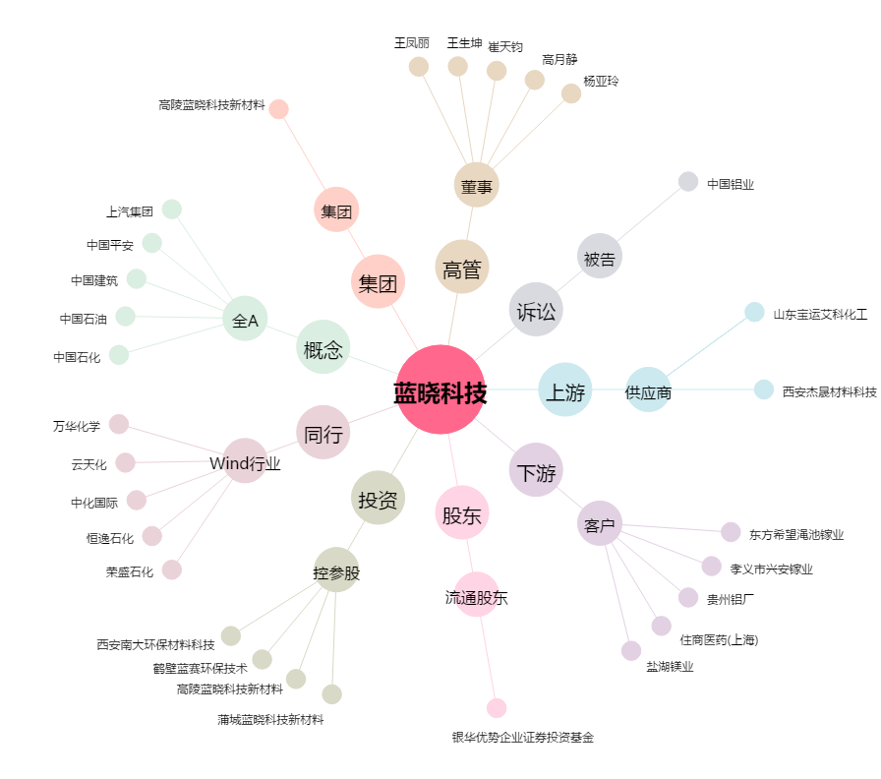
蓝晓科技[300487.SZ] - 关系概览图

